Sheet1
①内容量 |  | ②圧力計残圧 |  |  | ③充てん圧力 |  |  |  | 残 量
500 | L | × | 14.7 | MPa | ／ | 14.7 | MPa | ＝ | 500 | L

残 量 |  | ④設定流量 |  |  |  | 安全率 |  |  | 使用可能時間
500 | L | ÷ | 1 | L/分 | × | 80 | % | ＝ | 400 | 分
 |  |  |  |  |  |  |  |  | 6.6666666667 | 時間

充填ラベル（5.6cm×11cm） |  |  |  |  |  |  |  |  |  |  | ②圧力計残圧 | ④設定流量
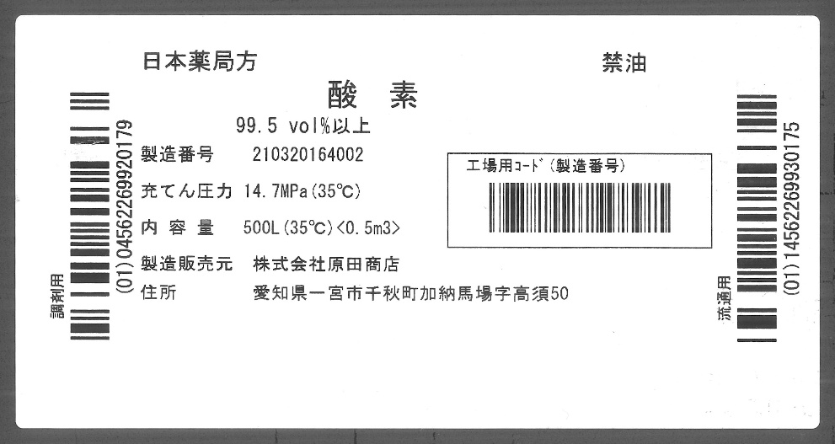

＿＿＿＿＿＿＿
③
＿＿＿＿＿＿＿
①

